상품제안서
캘러웨이 ERC 트리플트랙 6구 볼마커 자석티(3pc) | 상품코드: F17911

 |  |  |  |  |  |  | 02-412-0044 | www.easy1.co.kr
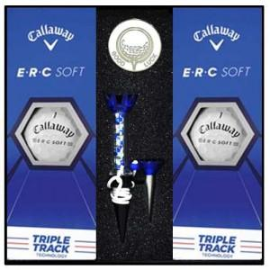

【상세/제작정보】 | ★볼마커 에폭시 인쇄 별도문의(추가옵션) ★검정 1도 인쇄 기준입니다.

【인쇄/포장옵션】 | 실크 / 포장지포장

【공급단가】 | 수량 | 50~ | 100~ | 500~ | 1,000~ | 2,000~
*VAT별도 | 단가 | 36,580원 | 35,230원 | 33,870원 | 32,520원 | 31,700원

【상품 URL】 | https://easy1.co.kr:443/src/goods_detail.php?gdno=17911

